01
vc++6.0 ,不同编译器 位域分配空间顺序可能不同
#include <stdio.h>

typedef unsigned int uint;

union A{ / / 4字节
 | uint a;
 | struct {
 |  | uint b:28; |  | // 低28位
 |  | uint c:4; |  | // 高4位
 | };
};

struct B { // 4字节
uint isInt : 1; |  | // 高1位
uint value : 31; |  |  | // 低31位
};
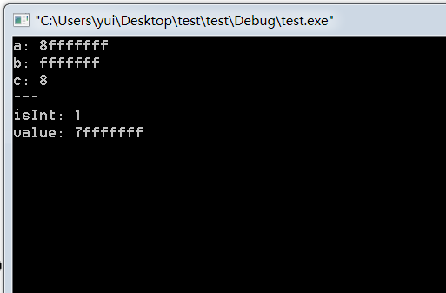
int main()
{
 | A a={0x8fffffff};
 | B b={1,0x7fffffff};

 | printf("a: %x\nb: %x\nc: %x",a.a,a.b,a.c);
 | printf("\n---\nisInt: %x\nvalue: %x",b.isInt,b.value);

 | system("pause>nul");
return 0;
}

